Etoiles
Nom du Sytème | Location du système |  |  |  |  | Orbite (UA) | Nom Astre | Classe | Taille
Reshep |  |  |  |  |  | 0.6 | Reshep I | Ultra Hostile
 |  | Classe | Taille | Compagnion | Orbite Habitable | 1.1 | Reshep II | Petite terrestre
Etoile Primaire | Reshep Primaris | G4 | V | N/A | 1 | 1.7 - 15 | Reshep III | Géoactive
Compagnion A | N/A | N/A | N/A | N/A | N/A | 6.5 | Ceinture d'astéroide | Glace / Methane
Compagnion B | N/A | N/A | N/A | N/A | N/A | 11.9 | Reshep IV | Ultra terrestre
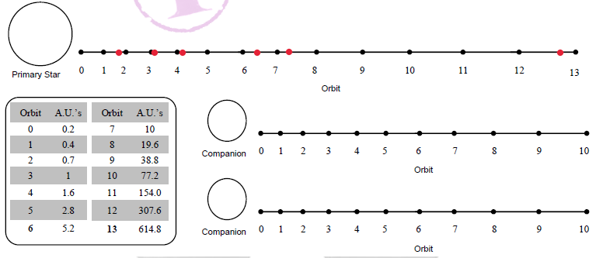
 |  |  |  |  |  | 200 - 600 | Reshep V | Gaz Supergéante

Fiche des Astres
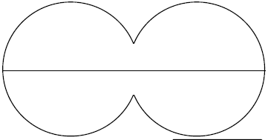
Nom de l'Astre |  |  | Classe | Orbit
Reshep I |  |  | Ultra Hostile | 0.6 UA

Atmosphère |  |  | Hydrosphère | Cryoshspère
Fluor densité terrestre |  |  | 0% | 0%

Diamètre |  | G | Axe | Volcanisme | Activité Tectonique
12100 km |  | 1.05 |  | 30% | 30%
Masse Contientale |  | Rotation | Revolution | Temperature Moyenne | Humiditée
100% |  |  | 8h | 60°C |  |  | Satéllites
Climat Général |  |  | Forme de vie Dominante |  |  | Noms |  | Types | Orbite
N/A |  |  | N/A |  |  | N/A
Mineraux | Métaux commun | Métaux Rares | Cristaux Industriels | Pierres Précieuse | Radioactifs
95% | 40% | 20% | 50% | 10% | 0%

Nom de l'Astre |  |  | Classe | Orbit
Reshep II |  |  | Petite Planète | 1.1 UA |  |  |  |  |  | Reshep II est un Agri-monde. Mais elle présente des différence avec ces semblables. Tout d'abord, sa population est très hétérogène. Des milliers de tout petits hameaux sont réparties pour l'agriculture, mais cependant quelques très grandes villes sont présente. On compte environ 2 Millions de ruraux pour 1 Milliards de citadins dont plus de la moitié se trouve dans la cité Ruche. En ville, la production est principalement minière, (70 % de la population), du fait du fort potentiel minier de cette planète.

Atmosphère |  |  | Hydro | Cryo
Hydrogène 0.9 atm |  |  | 40% | 20%

Diamètre |  | G | Axe | Volcanisme | Activité Tectonique
9600 km |  | 0.9 | saisons | 0% | 0%
Masse Contientale |  | Rotation | Revolution | Temperature Moyenne | Humiditée
40% |  |  | 27h | 20°C | 50% |  | Satéllites
Climat Général |  |  | Forme de vie Dominante |  |  | Noms |  | Types | Orbite (Rayons)
Température Chaude |  |  | Mammifère et Insectes |  |  | Reshep IIa |  | Astéroid | 45
Mineraux | Métaux commun | Métaux Rares | Cristaux Industriels | Pierres Précieuse | Radioactivité | Reshep IIb |  | Astéroid | 60
90% | 70% | 80% | 20% | 60% | 0%
L'activité de cette planète autrefois rare et actuellement innexistante ont créer des paysages vieux. Toutes les montagnes s'érode et les sommet ne dépasse pas les 1 km de dénivelé. Des fortes concentrations de minéraux et de métaux et de pierres précieuses. Une trés forte part d'immigration s'est installé pour exploiter ces richesses, tandis que le reste de la population est réparties dans tout le monde pour installé des fermes en bénéficiant de vastes plaines à cultiver.

Nom de l'Astre |  |  | Classe | Orbit
Reshep III |  |  | Géoactive | 1.7 - 15

Atmosphère |  |  | Hydro | Cryo
Dioxyde de Souffre 1 atm |  |  | 0% | 90%

Diamètre |  | G | Axe | Volcanisme | Activité Tectonique
12 900 km |  | 1.1 |  | 80% | 90%
Masse Contientale |  | Rotation | Revolution | Temperature Moyenne | Humiditée
10% |  |  | 22 h | -12,222°C | N/A |  | Satéllites
Climat Général |  |  | Forme de vie Dominante |  |  | Noms |  | Types | Orbite (Rayons)
N/A |  |  | N/A |  |  | reshep IIIa |  | Asteroid | 17
Mineraux | Métaux commun | Métaux Rares | Cristaux Industriels | Pierres Précieuse | Radioactivité | reshep IIIb |  | Asteroid | 30
50% | 90% | 10% | 70% | 60% | 0%

Nom de l'Astre |  |  | Classe | Orbit
Reshep IV |  |  | Ultra terrestre | 11.9

Atmosphère |  |  | Hydro | Cryo
Dioxyde de carbone à 4 atm |  |  | 0% | 100%

Diamètre |  | G | Axe | Volcanisme | Activité Tectonique
16 900 km |  | 1.42 |  | 0% | 0%
Masse Contientale |  | Rotation | Revolution | Temperature Moyenne | Humiditée
0% |  |  |  |  |  |  | Satéllites
Climat Général |  |  | Forme de vie Dominante |  |  | Noms |  | Types | Orbite (Rayons)
 |  |  |  |  |  | Reshep IVa |  | Petite Lune | 50
Mineraux | Métaux commun | Métaux Rares | Cristaux Industriels | Pierres Précieuse | Radioactivité

Nom de l'Astre |  |  | Classe | Orbit
Reshep V

Atmosphère |  |  | Hydro | Cryo
 |  |  | 0% | 0%

Diamètre |  | G | Axe | Volcanisme | Activité Tectonique

Masse Contientale |  | Rotation | Revolution | Temperature Moyenne | Humiditée
 |  |  |  |  |  |  | Satéllites
Climat Général |  |  | Forme de vie Dominante |  |  | Noms |  | Types | Orbite (Rayons)
 |  |  |  |  |  |  |  | Petit Anneau | 18
Mineraux | Métaux commun | Métaux Rares | Cristaux Industriels | Pierres Précieuse | Radioactivité |  |  | Petit Anneau | 30
 |  |  |  |  |  |  |  | Petit Anneau | 35
 |  |  |  |  |  |  |  | Petit Anneau | 25
 |  |  |  |  |  |  |  | Petit Anneau | 25
 |  |  |  |  |  |  |  | Petit Anneau | 18
 |  |  |  |  |  |  |  | Petit Anneau | 8
 |  |  |  |  |  |  |  | Anneau Moyen | 7
 |  |  |  |  |  |  |  | Anneau Moyen | 3
 |  |  |  |  |  |  |  | Anneau Moyen | 4
 |  |  |  |  |  |  |  | Anneau Moyen | 1
 |  |  |  |  |  |  |  | Anneau Moyen | 1
 |  |  |  |  |  |  |  | Petit Satellite | 40
 |  |  |  |  |  |  |  | Petit Satellite | 60
 |  |  |  |  |  |  |  | Petit Satellite | 60
 |  |  |  |  |  |  |  | Petit Satellite | 280
 |  |  |  |  |  |  |  | Petit Satellite | 35
 |  |  |  |  |  |  |  | Petit Satellite | 18
 |  |  |  |  |  |  |  | Petit Satellite | 90
 |  |  |  |  |  |  |  | Petit Satellite | 15
 |  |  |  |  |  |  |  | Petit Satellite | 40
 |  |  |  |  |  |  |  | Petit Satellite | 19
 |  |  |  |  |  |  |  | Petite Lune | 85
 |  |  |  |  |  |  |  | Petite Lune | 45
 |  |  |  |  |  |  |  | Lune Moyenne | 25
 |  |  |  |  |  |  |  | Lune Moyenne | 25
 |  |  |  |  |  |  |  | Lune Moyenne | 20
 |  |  |  |  |  |  |  | Lune Moyenne | 70
 |  |  |  |  |  |  |  | Grosse Lune | 360
 |  |  |  |  |  |  |  | Grosse Lune | 115

